关系图
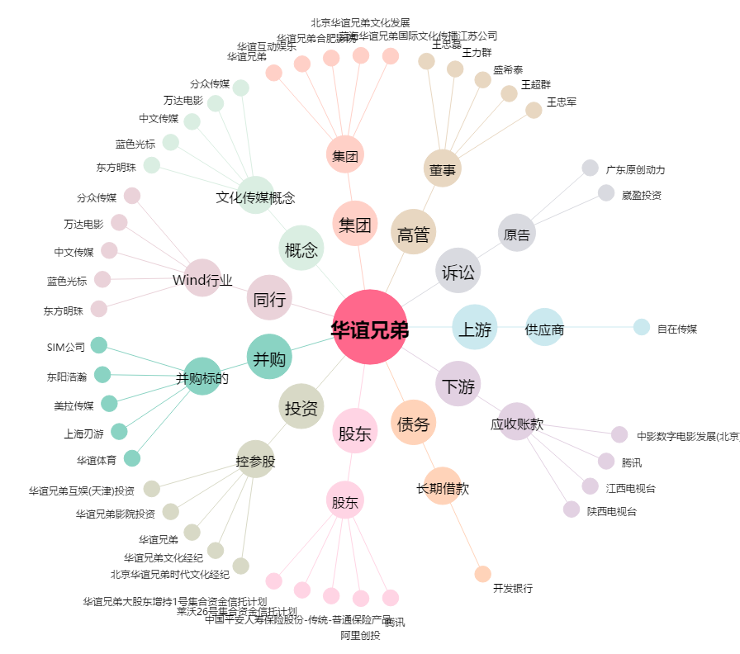
华谊兄弟[300027.SZ] - 关系概览图

